상품제안서
파스텔 라바 알약 니들노크펜 0.7 | 상품코드: S44818

 |  |  |  |  |  |  | 02-713-8555 | www.synergygift.co.kr
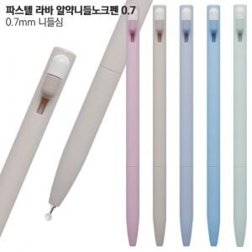

【상세/제작정보】

【인쇄/포장옵션】 | 실크 / 포장불가능

【공급단가】 | 수량 | 500~ | 1,000~ | 3,000~ | 10,000~ | 50,000~
*VAT별도 | 단가 | 304원 | 295원 | 271원 | 256원 | 247원

【상품 URL】 | https://www.synergygift.co.kr:443/src/goods_detail.php?gdno=44818

